Расписание 13
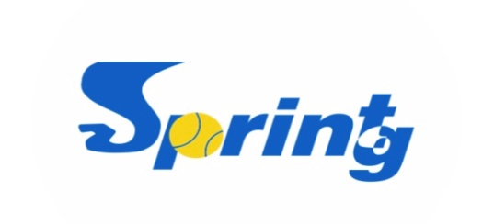

РАСПИСАНИЕ МАТЧЕЙ ТУРНИРА
 |  | JOKER SpringSprint 2023

13.05.2023 (суббота)
 | Корт №1 | Корт №2 | Корт №3
1 запуск | Начало в | Начало в | Начало в
 | 10:00:00 | 10:00:00

 | ЛАПТЕВ/САВИНКОВ | МАКЕЕВ/РЕВЯКИН
 | против | против | против
 | СТАРОВЕРОВ/ШЕСТЕРКИН | КУЗНЕЦОВ/АБАНЬКОВ

2 запуск | Начало в | Начало в | Начало в
 | 10:45:00 | 10:45:00

 | ЛУМПОВ/ЛАВРЕНТЬЕВ | ПИРОГОВ/БОРОДИН
 | против | против | против
 | СТАРОВЕРОВ/ШЕСТЕРКИН | КУЗНЕЦОВ/АБАНЬКОВ

3 запуск | Начало в | Начало в | Начало в
 | 11:30:00 | 11:30:00

 | ЛАПТЕВ/САВИНКОВ | МАКЕЕВ/РЕВЯКИН
 | против | против | против
 | ЛУМПОВ/ЛАВРЕНТЬЕВ | ПИРОГОВ/БОРОДИН

4 запуск | Затем | Затем | Затем
 | 12:30:00 | 12:30:00
 | Четвертьфинал | Четвертьфинал

 | против | против | против

5 запуск | Затем | Затем | Затем
 | 13:00:00 | 13:00:00 | после окончания открытия
 | Полуфинал | Полуфинал | Матч за 5 место

 | против | против | против

6 запуск | Затем | Затем | Затем
 | 13:00:00 | 13:00:00 | после окончания открытия
 | Финал | Матч за 3 место

 | против | против | против

Расписание составлено 13.05.2023
Директор турнира_______________Ревякин О.В.

Play-off

SAMARA JOKER SpringSprint 2023
Таблица турнира MASTERS
 |  |  |  |  | Сроки проведения: |  |  |  | 2023-05-13

место/группа | № строк | 1/4 финала |  | 1/2 финала |  | Финал

1 м / 1 гр | 1 | Староверов/Шестеркин
 |  |  | Староверов/Шестеркин
 | 2 | Х
 |  |  |  |  | Лумпов/Лаврентьев
3 м / 1 гр | 3 | Лумпов/Лаврентьев
 |  |  | Лумпов/Лаврентьев |  |  | 7:6 6:4
2 м / 2 гр | 4 | Пирогов/Бородин
 |  |  |  | 4:0 4:2 |  |  | Макеев/Ревякин
2 м / 1 гр | 5 | Лаптев/СавинковА
 |  |  | Лаптев/СавинковА |  |  |  |  | 7:6 6:4
3 м / 2 гр | 6 | Кузнецов/Абаньков
 |  |  |  | 4:1 5:4 | Макеев/Ревякин
 | 7 | Х
 |  |  | Макеев/Ревякин |  |  | 6:3 6:3
1 м / 2 гр | 8 | Макеев/Ревякин
 |  |  |  |  |  | За 3 место
 |  |  |  |  |  | Староверов/Шестеркин

 |  |  |  |  |  |  | Лаптев/СавинковА
 |  |  |  |  |  | Лаптев/СавинковА
 |  |  |  |  |  |  |  | 3:6 6:2 10:3

 |  |  |  |  |  | За 5 место

 |  |  |  |  | Пирогов/Бородин

 |  |  |  |  |  |  | Кузнецов/Абаньков

 |  |  |  |  |  |  |  | отказ

 |  |  |  |  | Кузнецов/Абаньков

